Beet Seed
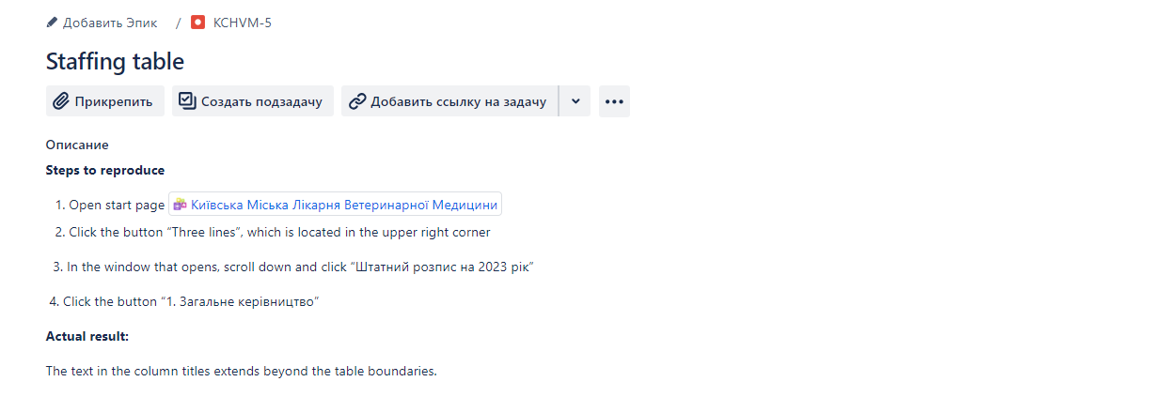
Beet Seed — відпрацюй навички на базовому рівні.

1. Протестуй роботу сайту “Київська міська лікарня ветеринарної медицини” на мобільному пристрої.
https://kmlvm.kyivcity.gov.ua/
2. Заведи 5 відповідних баг репортів у файл Google Docs. Додай посилання на нього в LMS.
Відповідь:
Завела баг репорти в Jira. Скріншоти нижче:
Баг 1. Не працює лінг на фейсбук



Баг 2. Кнопка капчі перекривається іншою кнопкою.


Баг 3. Не запускається онлайн трансляція “Трансляція Ярославська 13а”


Баг 4. Не повністю видно текст у вкладці "запобігання корупції"
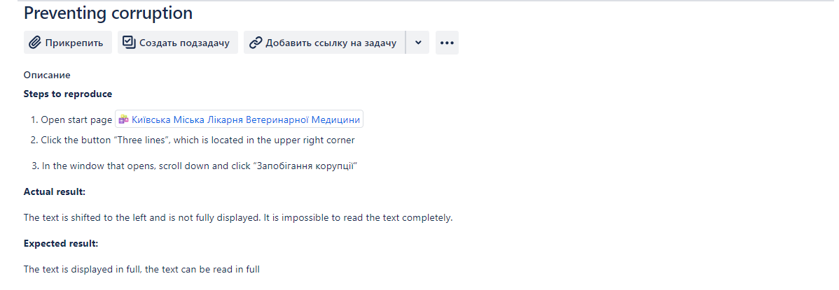

Баг 5. Назви стовбчиків в таблиці штатного розпису виходять за границі таблиці

Beet Sprout
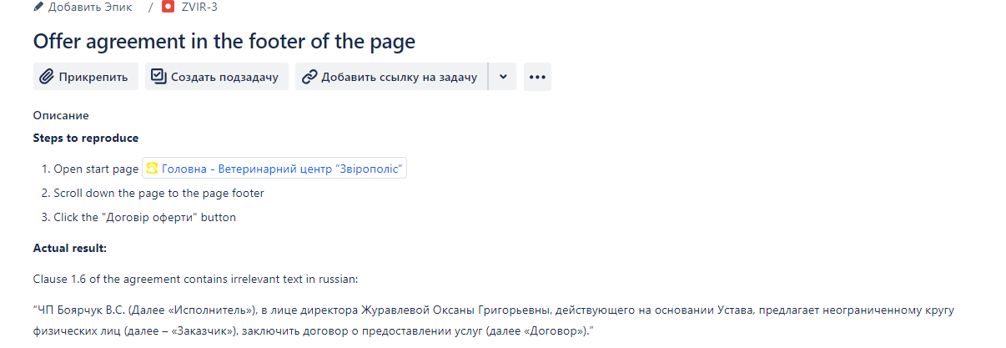
Beet Sprout — детальніше заглибся в практику.
1. Виконай завдання попереднього рівня.
2. Встанови Android Studio за посиланням Download Android Studio and SDK tools.
3. Запусти Емулятор, використовуючи інструкцію.
4. Знайди 3 баги на сайті “Звірополіс”. Додай їх в документ з баг репортами з попереднього рівня.

Відповідь:
Встановила Andriod studio, запустила емулятор, віртуальний телефон відкрився, але на сайт з емулятора вдалось зайти 1 раз, і лише на сайт погоди. На сайт Звірополіса не вдалось зайти, тому тестування провела на своєму телефоні. Баги оформила в Jira, скріншоти нижче:
Баг 1.

Баг 2:
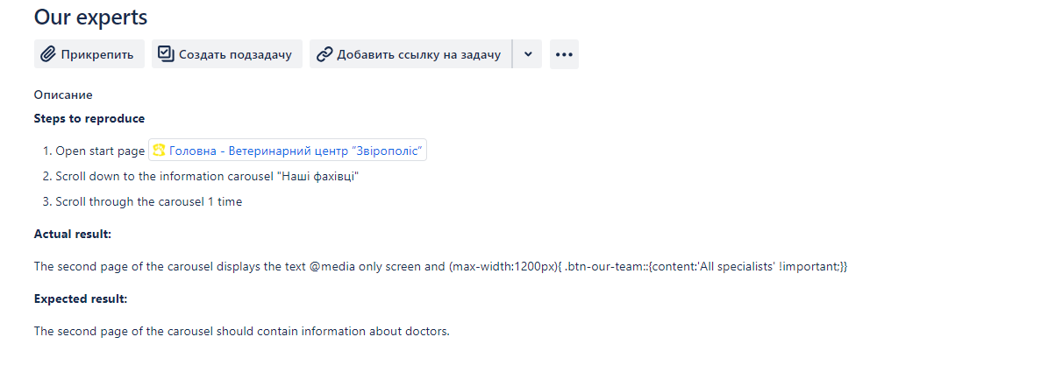

Баг 3:

